Sheet1
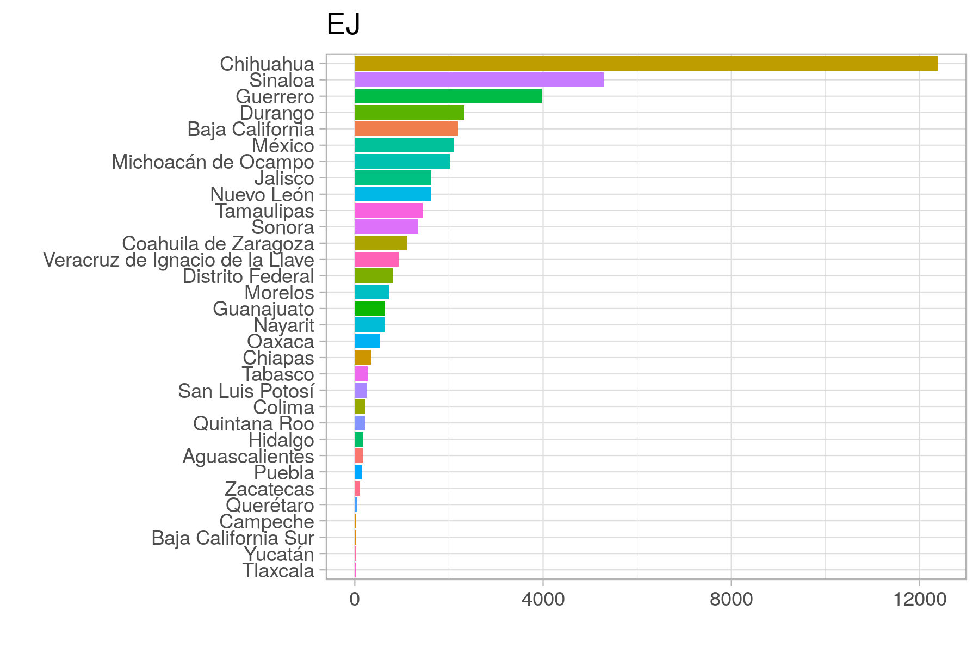
Nombre | Modelo | Liga | variables | R2 | DIC | Comentarios | Iterations | Chains
 | gamma | log | TAX, m_arma_de_fuego, m_decapitado, m_mutilado, mens_narco, cartel_juarez, cartel_beltranleyva, cartel_sinaloa, cartel_familia_michoacana, cartel_zetas, cartel_otro, estado, anio, | 25.4% | 638.95 | Full DB | 1000 | 3
 | gamma | log | Same | 53.3% | 4,729.35 | Full DB Tasa > 0 | 1000 | 3
 | gamma | log | Same | 65.0% | 3,507.96 | Top 12 estados (EJ) | 1000 | 3
 | gamma | log | Same | 87.1% | 3,352.37 | Top 12 estados (EJ) Logged vars (excep y) | 1000 | 3
 | normal | log | Same | 52.7% | 2,497.59 | Top 12 estados (EJ) Logged vars | 1000 | 3
 | gamma | log | Same | 87.1% | 1,469.00 | Top 12 estados (EJ) Logged vars (y+1) | 1000 | 3
 | gamma | log | Same | 82.7% | 1,311.41 | Full DB Logged vars (y+1) | 1000 | 3
modelo_juan1 | gamma | log | Same | 82.8% | 1,308.95 | Full DB Logged vars (y+1) | 5000 | 3
modelo_juan2 |  |  |  | 82.3% | 1,514.61 | modelo_juan1 pero quitando dic 2011

